1
En riesgo de pobreza o exclusión social (Indicador AROPE) (%)
 | 2008 | 2009 | 2010 | 2011 | 2012 | 2013 | 2014 | 2015 | 2016 | 2017 | 2018 | 2019
UNIÓN EUROPEA-28 | 23.7 | 23.3 | 23.8 | 24.3 | 24.8 | 24.6 | 24.4 | 23.8 | 23.5 | 22.4 | 21.8 | 21.4
ZONA EURO | 21.6 | 21.4 | 21.8 | 22.7 | 23.1 | 23.0 | 23.5 | 23.1 | 23.1 | 22.1 | 21.6 | 20.8
Alemania | 20.1 | 20 | 19.7 | 19.9 | 19.6 | 20.3 | 20.6 | 20 | 19.7 | 19 | 18.7 | 17.4
Bélgica | 20.8 | 20.2 | 20.8 | 21 | 21.6 | 20.8 | 21.2 | 21.1 | 20.9 | 20.6 | 20 | 19.5
Bulgaria | 44.8 | 46.2 | 49.2 | 49.1 | 49.3 | 48 | 40.1 | 41.3 | 40.4 | 38.9 | 32.8 | 32.8
República Checa | 15.3 | 14 | 14.4 | 15.3 | 15.4 | 14.6 | 14.8 | 14 | 13.3 | 12.2 | 12.2 | 12.5
Dinamarca | 16.3 | 17.6 | 18.3 | 17.6 | 17.5 | 18.3 | 17.9 | 17.7 | 16.8 | 17.2 | 17.0 | 16.3
Estonia | 21.8 | 23.4 | 21.7 | 23.1 | 23.4 | 23.5 | 26 | 24.2 | 24.4 | 23.4 | 24.4 | 24.3
Irlanda | 23.7 | 25.7 | 27.3 | 29.4 | 30.1 | 29.9 | 28.3 | 26.2 | 24.4 | 22.7 | 21.1 | 20.6
Grecia | 28.1 | 27.6 | 27.7 | 31 | 34.6 | 35.7 | 36 | 35.7 | 35.6 | 34.8 | 31.8 | 30
España | 23.8 | 24.7 | 26.1 | 26.7 | 27.2 | 27.3 | 29.2 | 28.6 | 27.9 | 26.6 | 26.1 | 25.3
País Valencià | 27.5 | 26.5 | 29.6 | 27.9 | 30.6 | 31.7 | 34.7 | 32.9 | 30.5 | 31.3 | 30.2 | 27
Francia | 18.5 | 18.5 | 19.2 | 19.3 | 19.1 | 18.1 | 18.5 | 17.7 | 18.2 | 17 | 17.4 | 17.9
Croacia |  |  | 31.1 | 32.6 | 32.6 | 29.9 | 29.3 | 29.1 | 27.9 | 26.4 | 24.8 | 23.3
Italia | 25.5 | 24.9 | 25 | 28.1 | 29.9 | 28.5 | 28.3 | 28.7 | 30 | 28.9 | 27.3 | 25.6
Chipre | 23.3 | 23.5 | 24.6 | 24.6 | 27.1 | 27.8 | 27.4 | 28.9 | 27.7 | 25.2 | 23.9 | 22.3
Letonia | 34.2 | 37.9 | 38.2 | 40.1 | 36.2 | 35.1 | 32.7 | 30.9 | 28.5 | 28.2 | 28.4 | 27.3
Lituania | 28.3 | 29.6 | 34 | 33.1 | 32.5 | 30.8 | 27.3 | 29.3 | 30.1 | 29.6 | 28.3 | 26.3
Luxemburgo | 15.5 | 17.8 | 17.1 | 16.8 | 18.4 | 19 | 19 | 18.5 | 19.1 | 19.4 | 20.7 | 20.6
Hungría | 28.2 | 29.6 | 29.9 | 31.5 | 33.5 | 34.8 | 31.8 | 28.2 | 26.3 | 25.6 | 19.6 | 18.9
Malta | 20.1 | 20.3 | 21.2 | 22.1 | 23.1 | 24.6 | 23.9 | 23 | 20.3 | 19.3 | 19.0 | 20.1
Países Bajos | 14.9 | 15.1 | 15.1 | 15.7 | 15 | 15.9 | 16.5 | 16.4 | 16.7 | 17 | 16.7 | 16.5
Austria | 20.6 | 19.1 | 18.9 | 19.2 | 18.5 | 18.8 | 19.2 | 18.3 | 18 | 18.1 | 17.5 | 16.9
Polonia | 30.5 | 27.8 | 27.8 | 27.2 | 26.7 | 25.8 | 24.7 | 23.4 | 21.9 | 19.5 | 18.9 | 18.2
Portugal | 26 | 24.9 | 25.3 | 24.4 | 25.3 | 27.5 | 27.5 | 26.6 | 25.1 | 23.3 | 21.6 | 21.6
Rumanía | 44.2 | 43 | 41.5 | 40.9 | 43.2 | 41.9 | 40.3 | 37.4 | 38.8 | 35.7 | 32.5 | 31.2
Eslovenia | 18.5 | 17.1 | 18.3 | 19.3 | 19.6 | 20.4 | 20.4 | 19.2 | 18.4 | 17.1 | 16.2 | 14.4
Eslovaquia | 20.6 | 19.6 | 20.6 | 20.6 | 20.5 | 19.8 | 18.4 | 18.4 | 18.1 | 16.3 | 16.3 | 16.4
Finlandia | 17.4 | 16.9 | 16.9 | 17.9 | 17.2 | 16 | 17.3 | 16.8 | 16.6 | 15.7 | 16.5 | 15.6
Suecia | 16.7 | 17.8 | 17.7 | 18.5 | 17.7 | 18.3 | 18.2 | 18.6 | 18.3 | 17.7 | 18 | 18.8
Reino Unido | 23.2 | 22 | 23.2 | 22.7 | 24.1 | 24.8 | 24.1 | 23.5 | 22.2 | 22 | 23.1
Fuente: Elaboración propia a partir de EUROSTAT
Evolución indicador AROPE (%)
 | País Valencià | UNIÓN EUROPEA-28
2008 | 27.5 | 23.7
2009 | 26.5 | 23.3
2010 | 29.6 | 23.8
2011 | 27.9 | 24.3
2012 | 30.6 | 24.8
2013 | 31.7 | 24.6
2014 | 34.7 | 24.4
2015 | 32.9 | 23.8
2016 | 30.5 | 23.5
2017 | 31.3 | 22.4
2018 | 30.2 | 21.8
2019 | 27 | 21.4

2
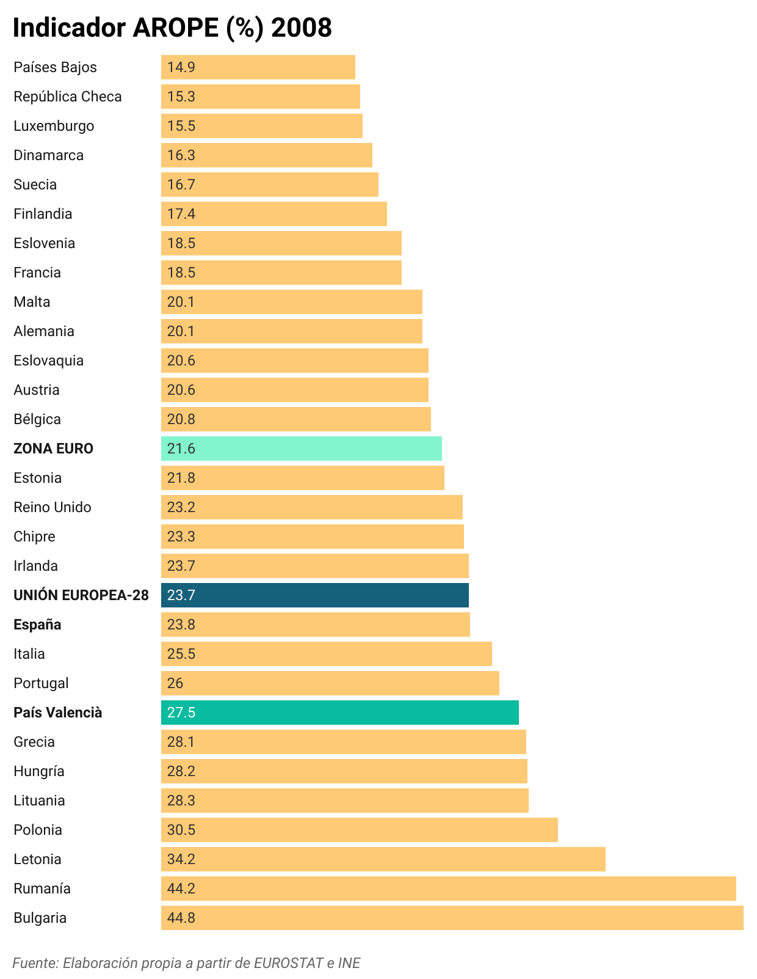
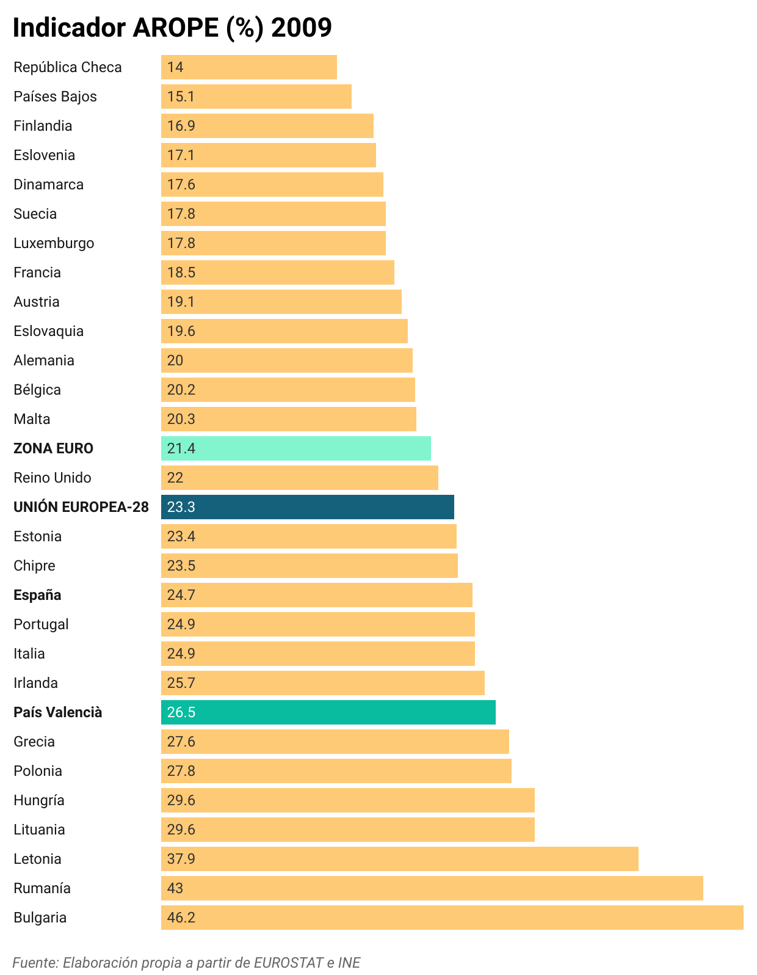
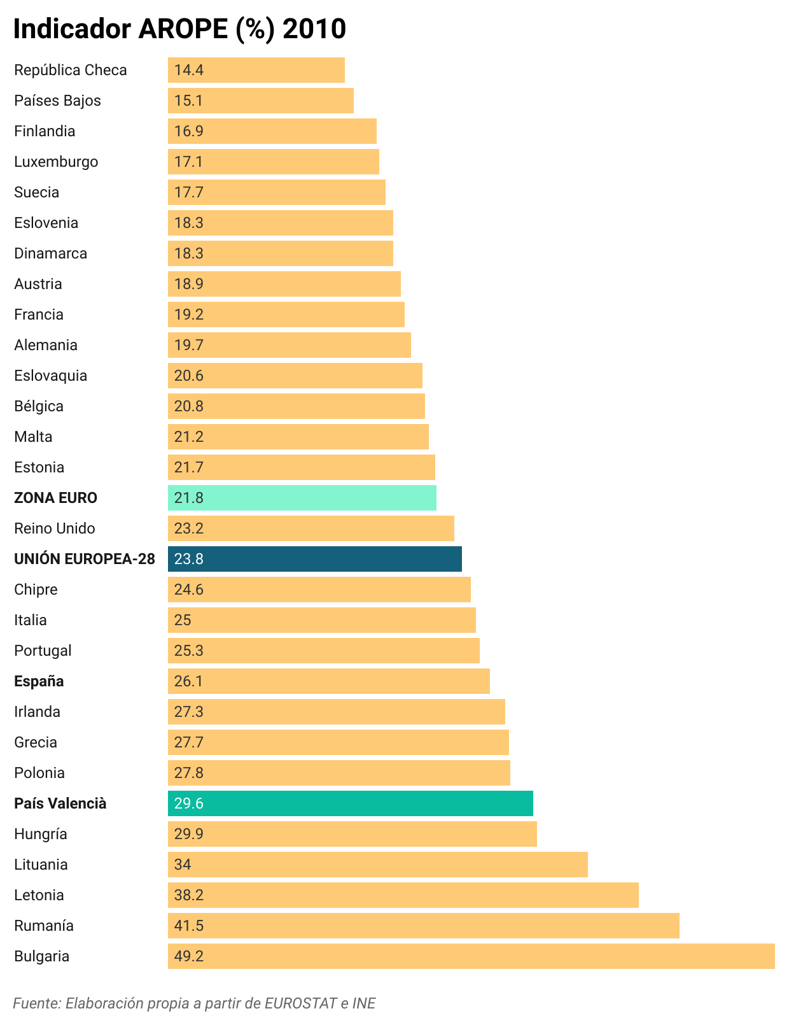
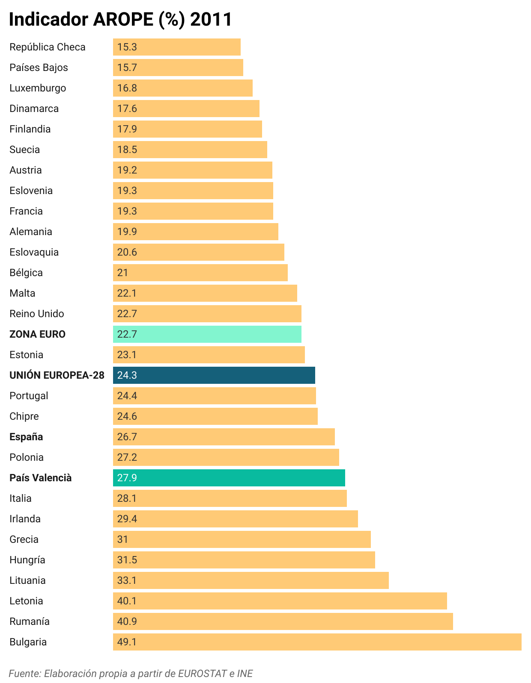
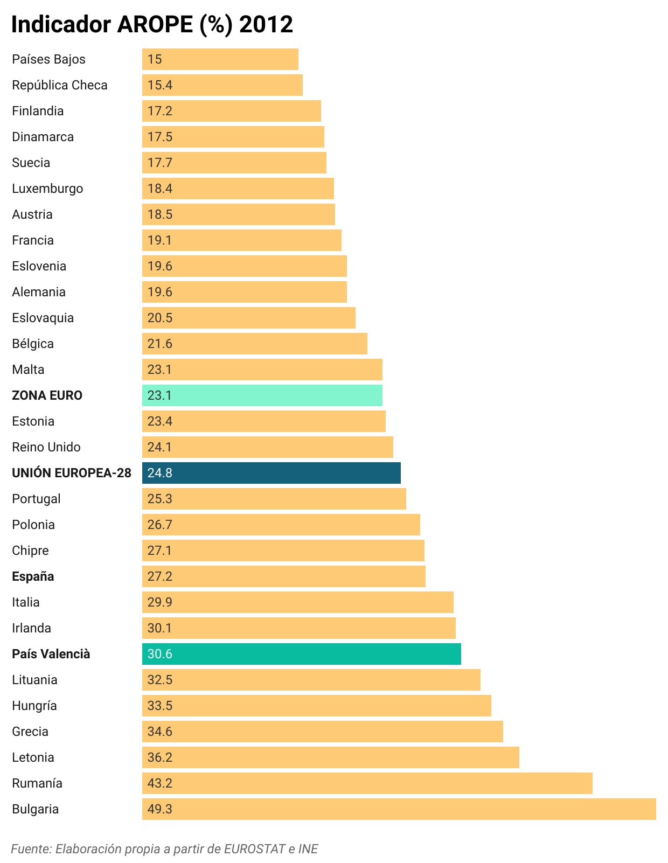
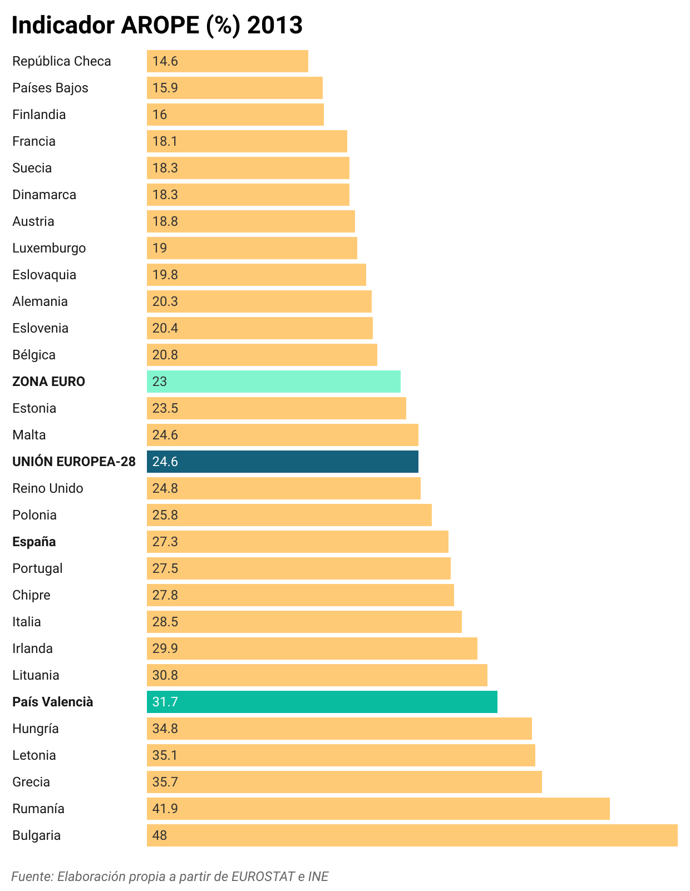
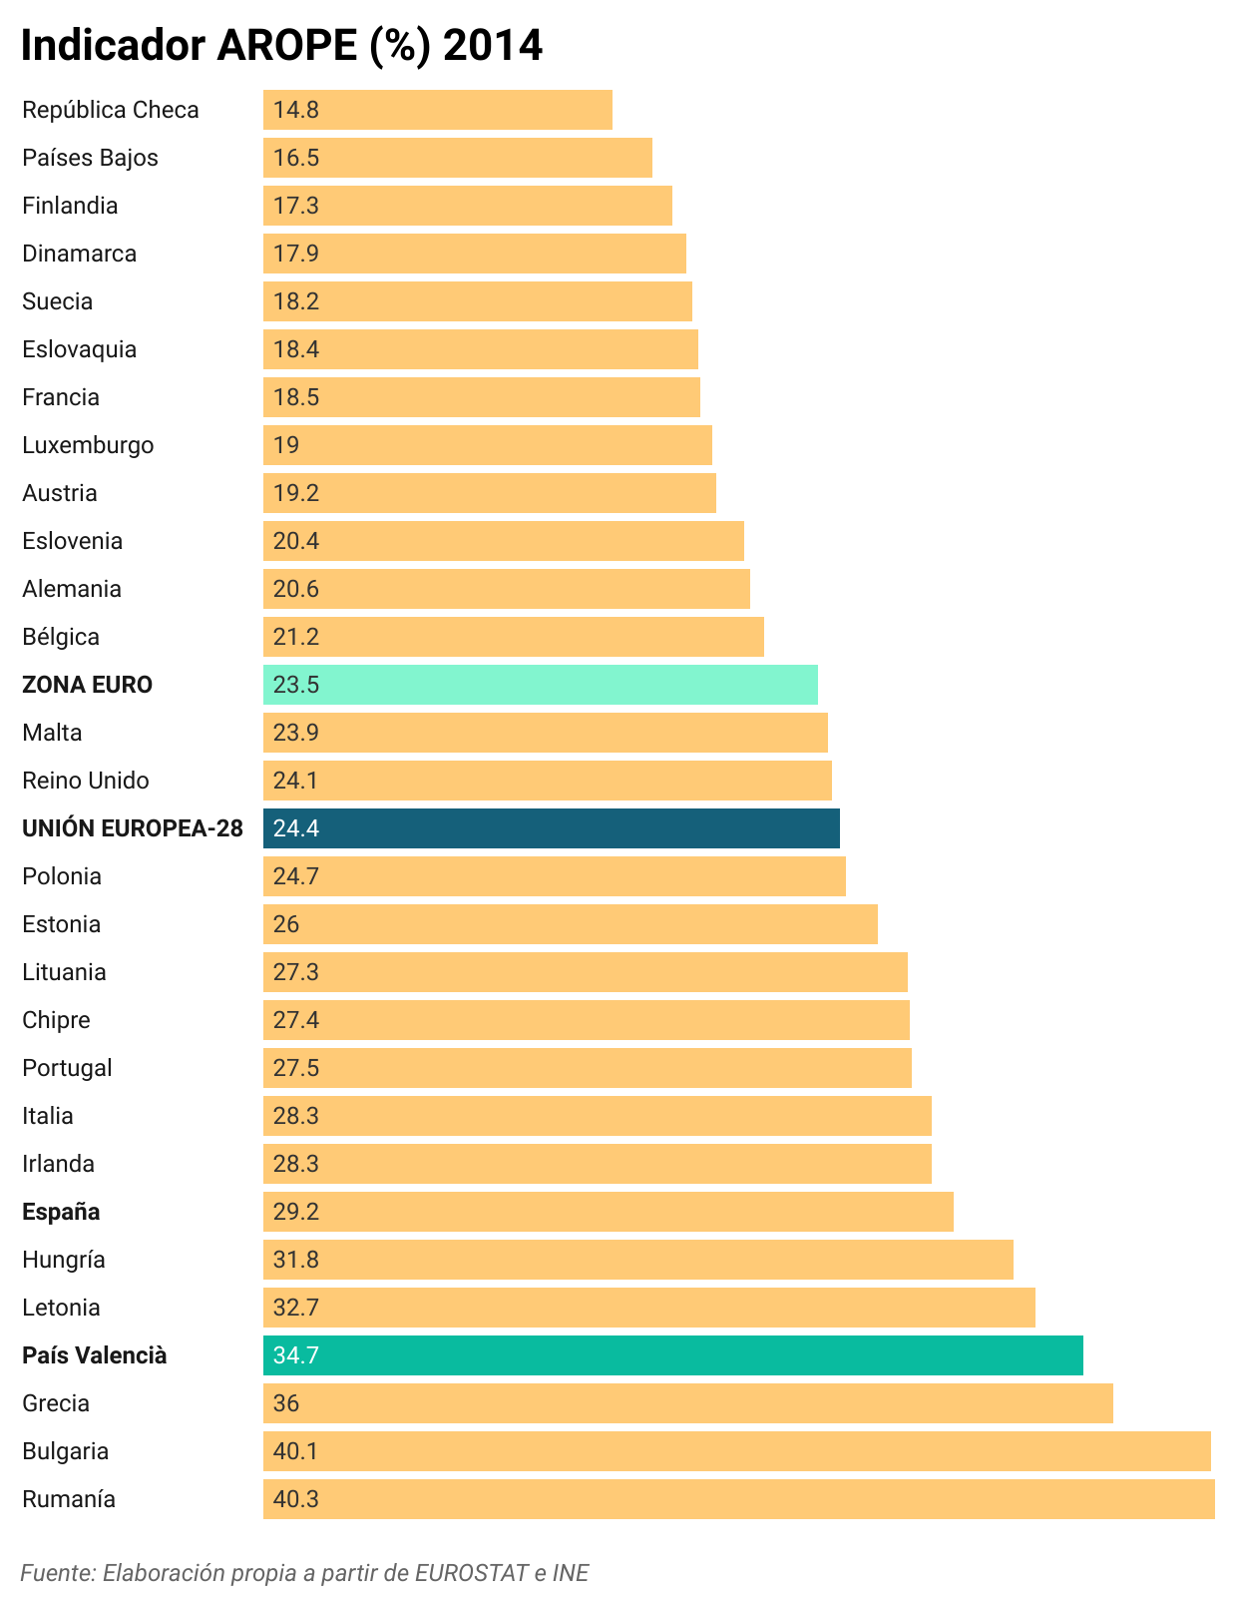
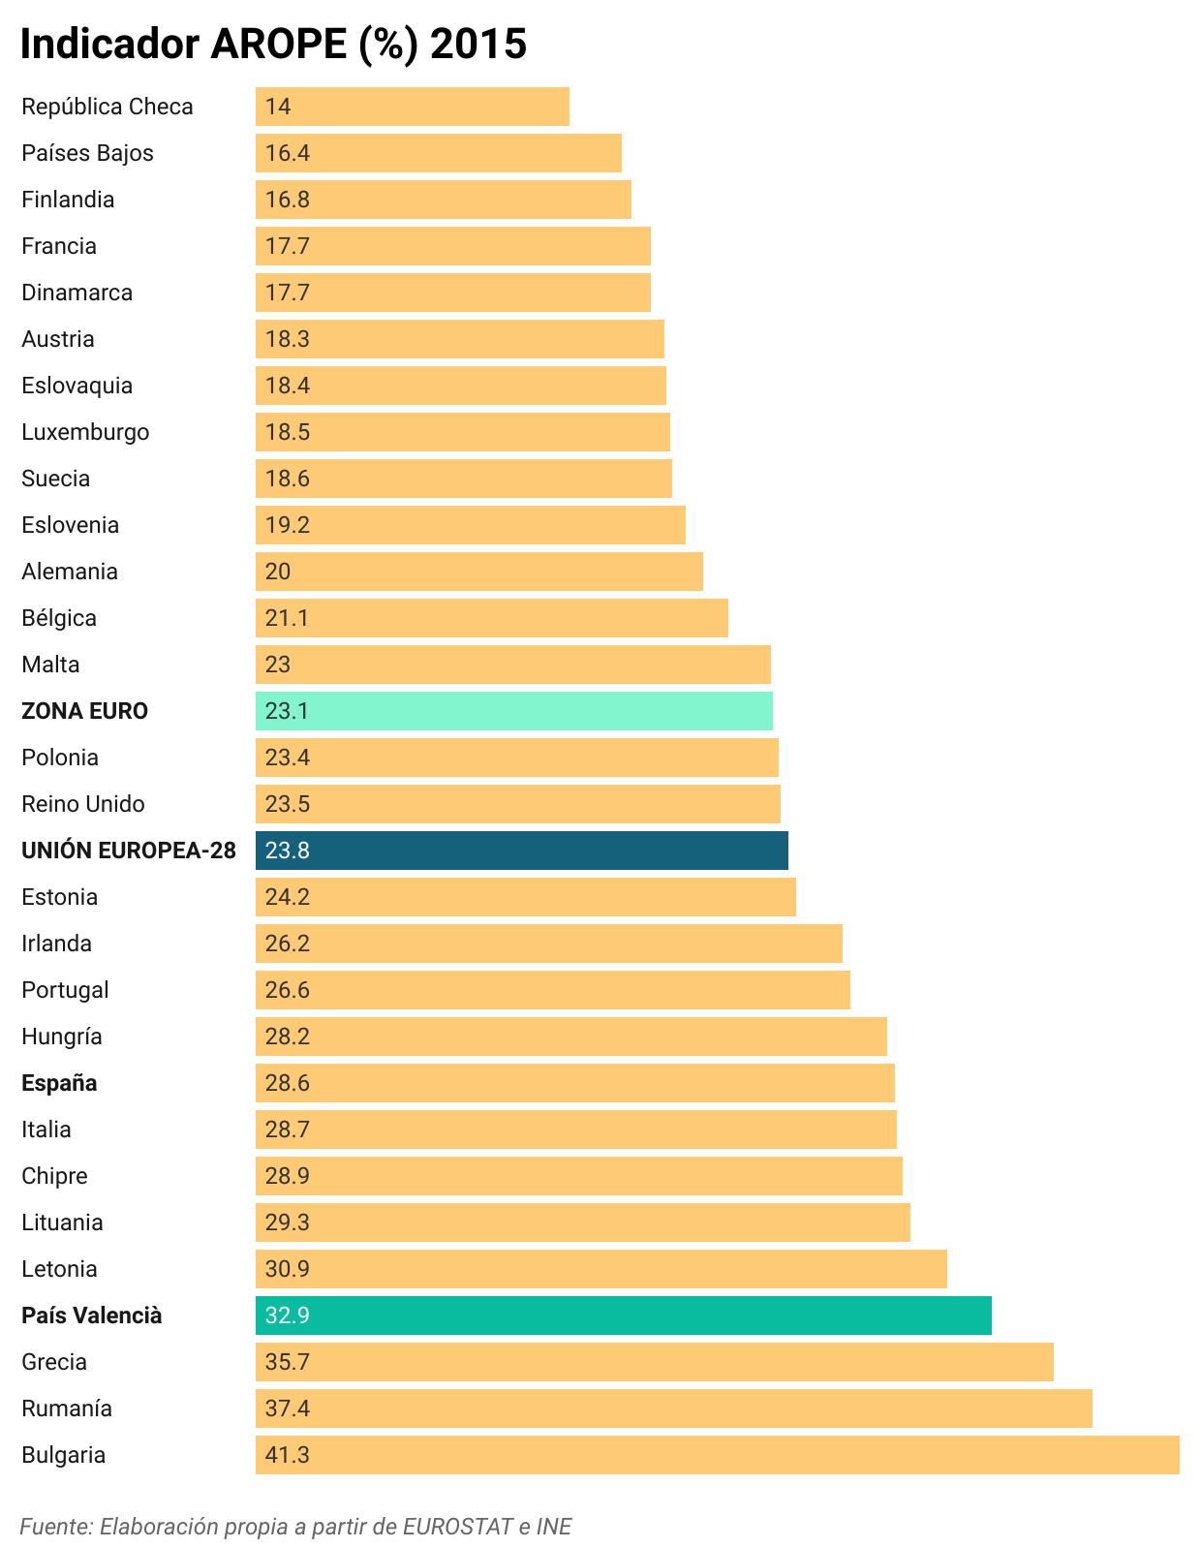
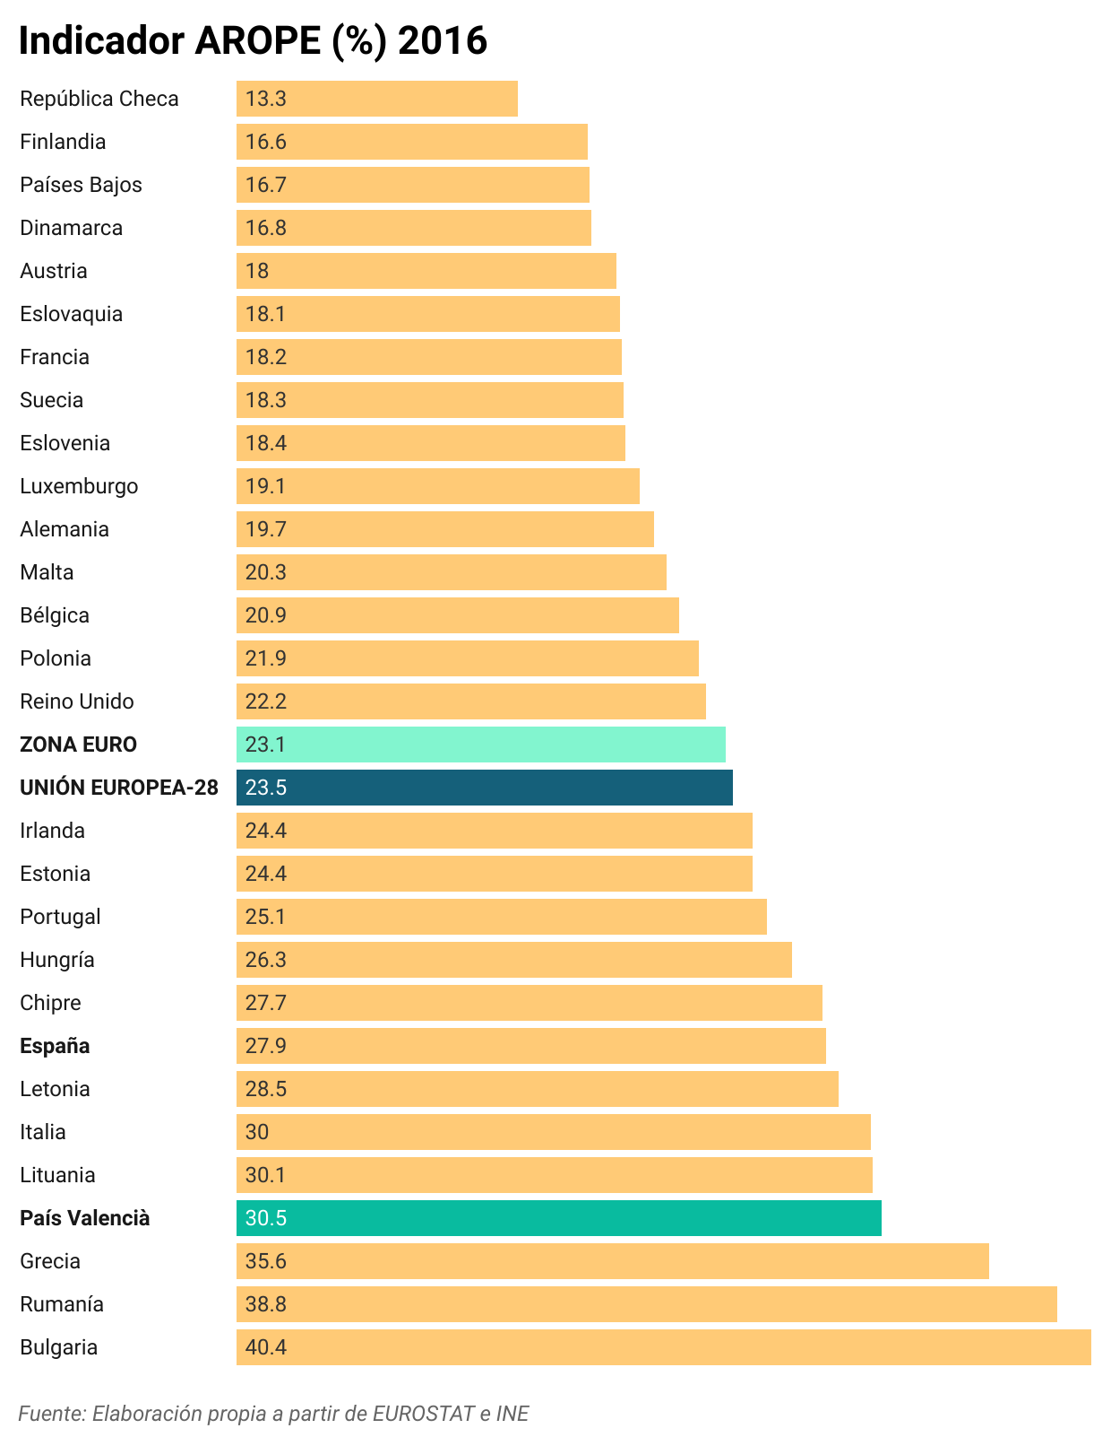
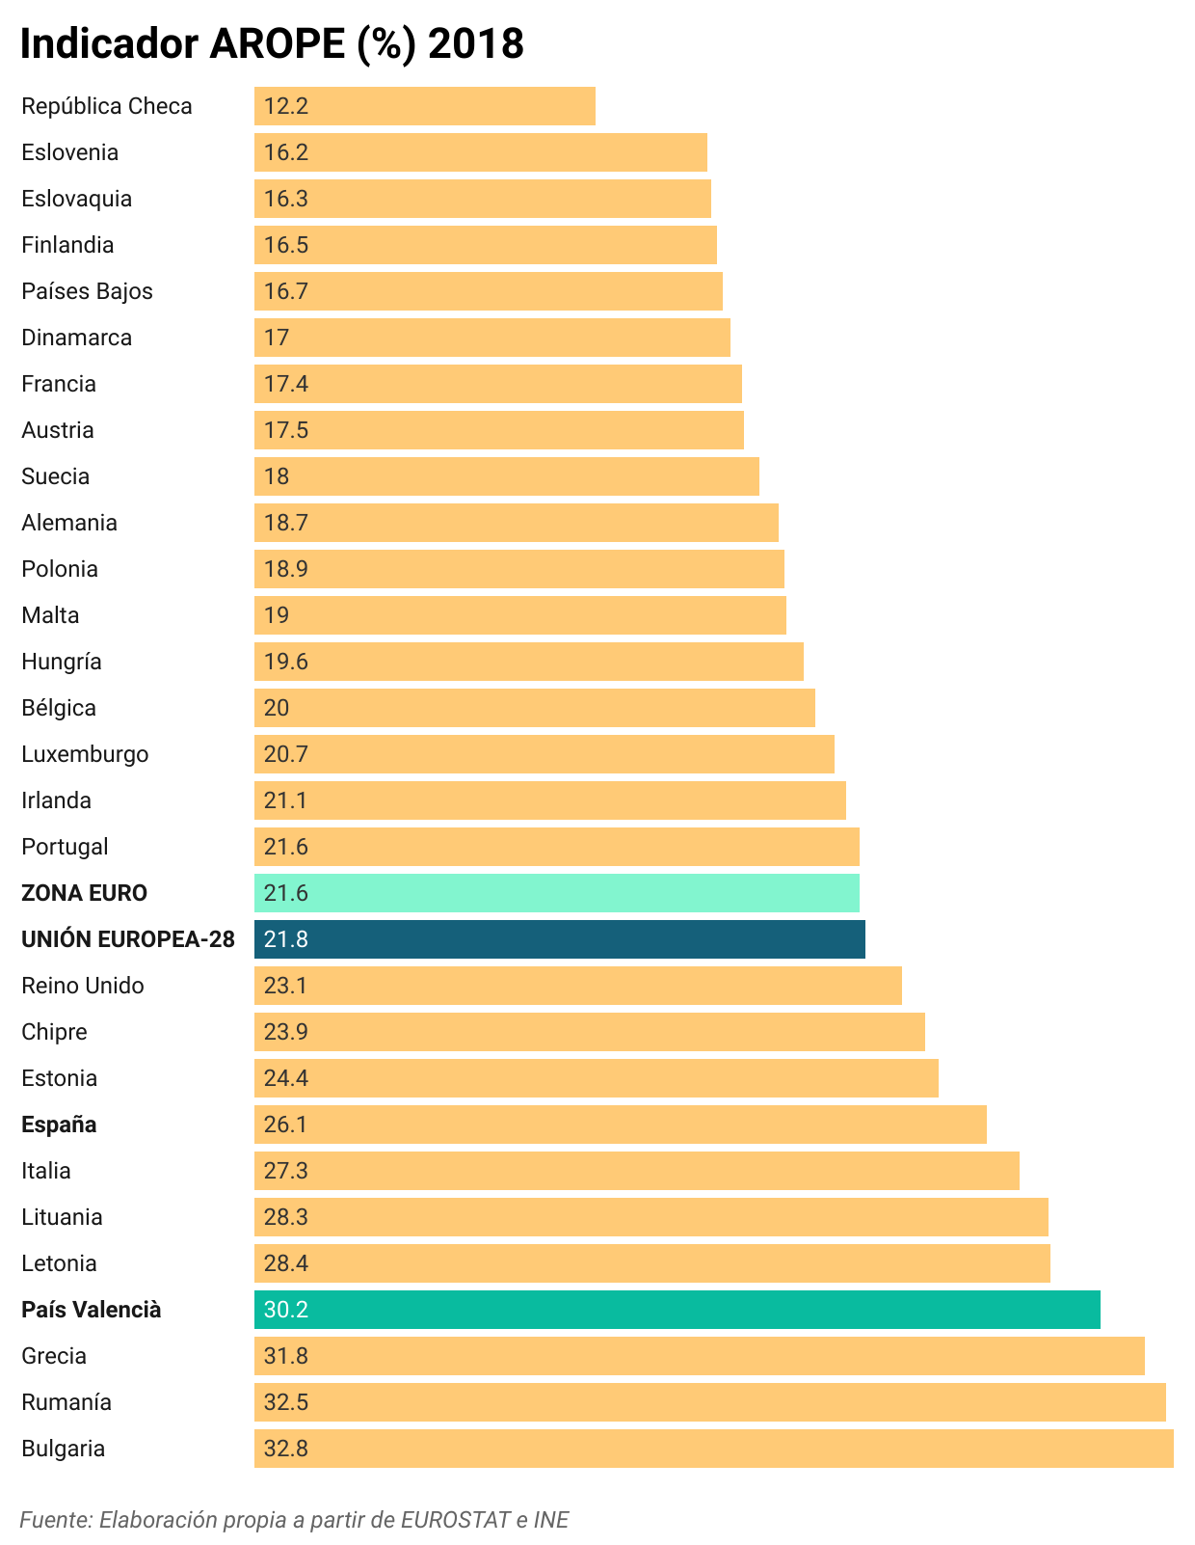
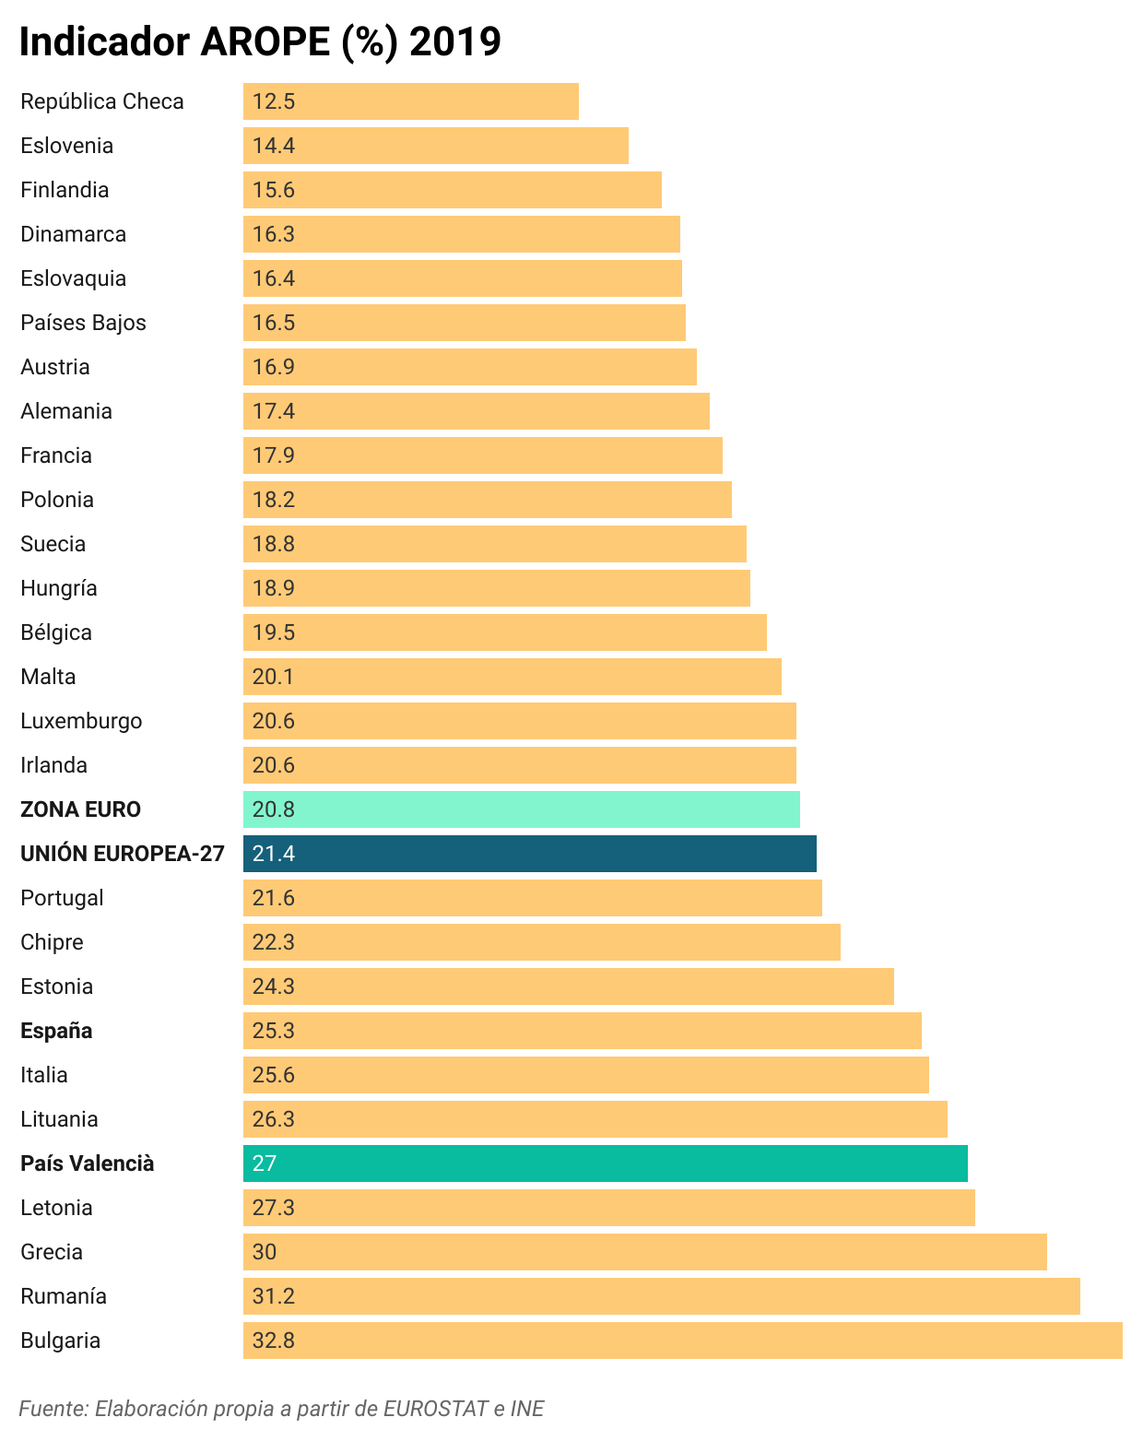

3
